상품제안서
반사 안전 배달 조끼 | 상품코드: S26755

 |  |  |  |  |  |  | 02-713-8555 | www.synergygift.co.kr
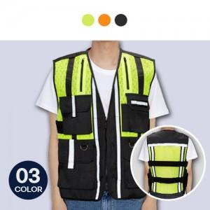

【상세/제작정보】 | <p>※OPP추가 없을시 벌크 포장됩니다.</p>

【인쇄/포장옵션】 | 실크 / OPP(비닐)

【공급단가】 | 수량 | 50~ | 100~ | 500~ | 1,000~ | 2,000~
*VAT별도 | 단가 | 35,100원 | 33,210원 | 31,590원 | 30,780원 | 30,240원

【상품 URL】 | https://www.synergygift.co.kr:443/src/goods_detail.php?gdno=26755

